Rota
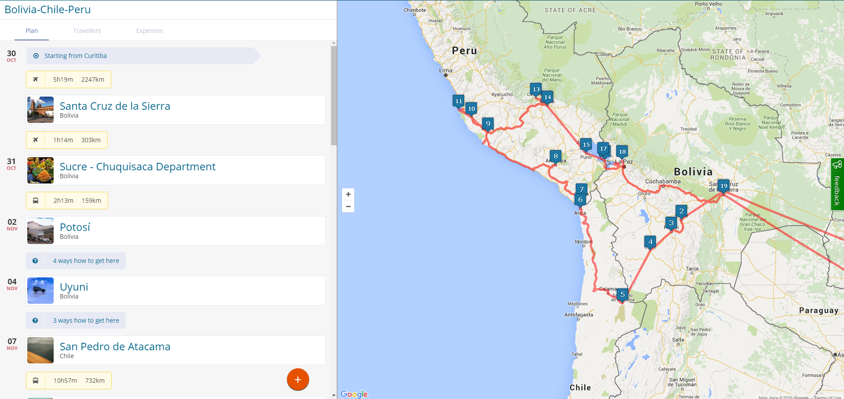

 | http://www.goosit.com/#!/fabiogoedert/plan/55d9235c69952e0c9a586f07

http://www.goosit.com/#!/fabiogoedert/plan/55d9235c69952e0c9a586f07

